خپارس
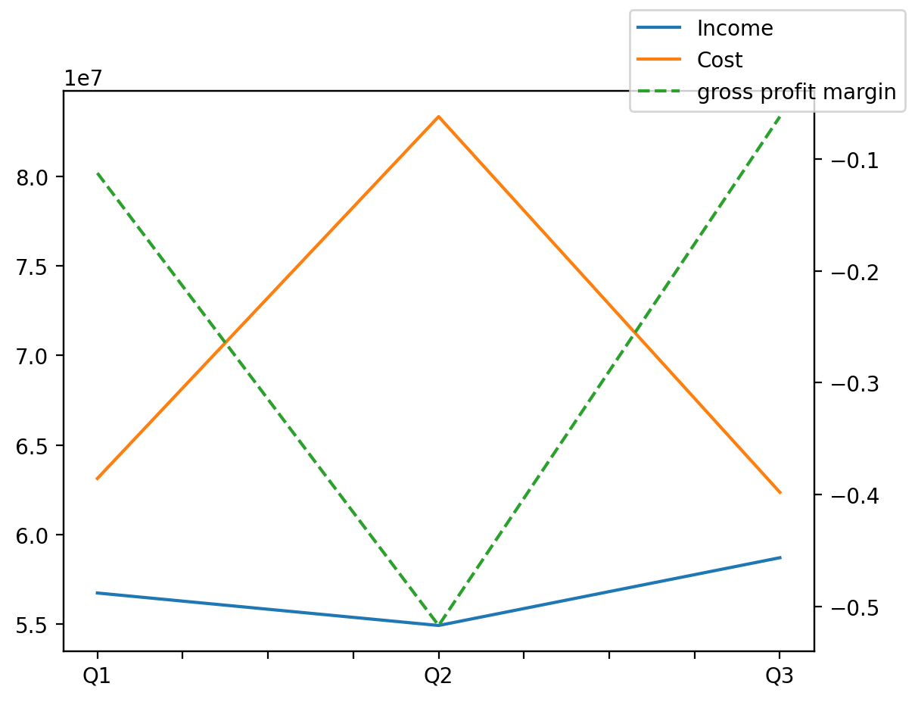
140214011401 | Q1 | Q2 | Q3 | Y | Q4 | Q2 / Q1 | Q3 / Q2
درآمد های عملیاتی | 56741422 | 54928434 | 58710313 |  |  | -0.031951754752 | 0.068851025318
بهای تمام شده | -63131949 | -83327124 | -62359680 |  |  | 0.31988835003 | -0.25162807731
سود(زیان)ناخالص | -6390527 | -28398690 | -3649367 |  |  | 3.4438729388 | -0.87149523446
هزینه های عمومی اداری فروش | -2341788 | -3191901 | -2943457 |  |  | 0.36301877027 | -0.077835747412
سود(زیان)عملیاتی | -8646642 | -33375421 | -10257646 |  |  | 2.8599286289 | -0.69265867837
سایر درآمدهای غیر عملیاتی | 284645 | -440561 | 62128 |  |  | -2.5477559767 | -1.1410201992
سود(زیان)خالص | -9704596 | -35131532 | -12408465 |  |  | 2.6200921708 | -0.6467997752
مواد مستقیم مصرفی
سربارتوليد

